상품제안서
거치식 슬로프 점착 메모함 | 상품코드: S05541

 |  |  |  |  |  |  | 02-713-8555 | www.synergygift.co.kr
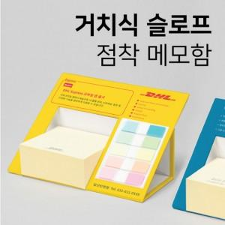 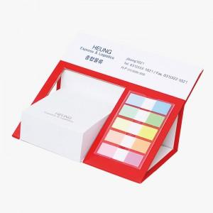 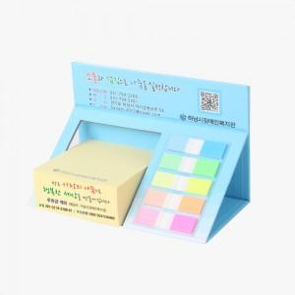

【상세/제작정보】

【인쇄/포장옵션】 | 표지컬러 내지먹1도 / 포장불가능

【공급단가】 | 수량 | 100~ | 300~ | 500~ | 1,000~ | 3,000~
*VAT별도 | 200매 | 4,810원 | 3,930원 | 2,570원 | 2,450원 | 2,350원
 | 300매 | 5,070원 | 4,180원 | 2,800원 | 2,670원 | 2,570원

【상품 URL】 | https://www.synergygift.co.kr:443/src/goods_detail.php?gdno=17695

